Sheet1
页面
1.商城首页(index.html) | 功能：根据商品类别展示列表，可模糊查询搜索(byId)
 | 数据表：( 货物-书信息表 (tb_book))
 | 显示信息：商品图片，商品名称，商品介绍，商品价格
 | 轮播图：显示首页的轮播图
 | 列表展示：分页

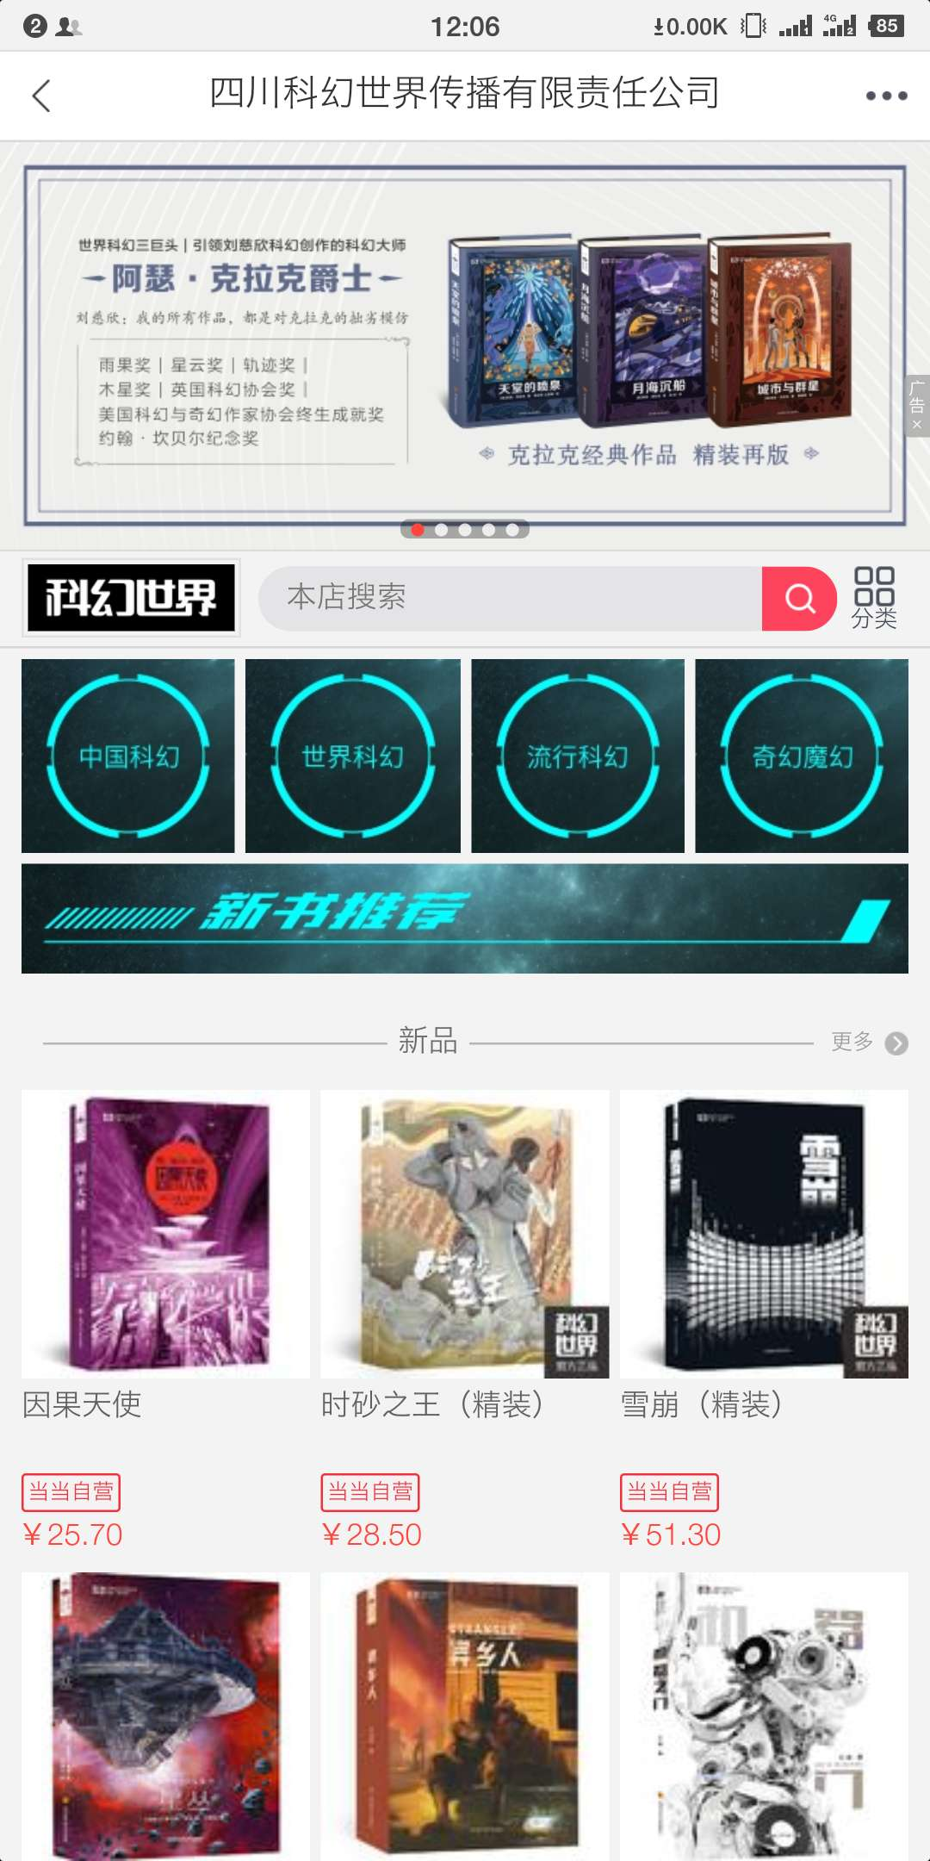
2.店铺页面(store.html) | 功能：根据店铺展示店铺商品列表，可模糊查询搜索(byId)
 | 数据表： 货物-书信息表 (tb_book) ，店铺信息表 (tb_shore)
 | 显示信息：商品图片，商品价格，商品名，店铺名，店铺介绍
 | 轮播图：显示首页的轮播图
 | 列表展示：分页


3.商品详情页(product_details.html) | 功能：根据点击进来的商品，显示商品详情的信息(byId)
 | 数据表： 货物-书信息表 (tb_book) ，店铺信息表 (tb_shore)
 | 显示信息：商品(商品图片，商品名称，商品介绍，商品价格），店铺(店铺图片，店铺名称)
 | 轮播图：显示的轮播图(图片)

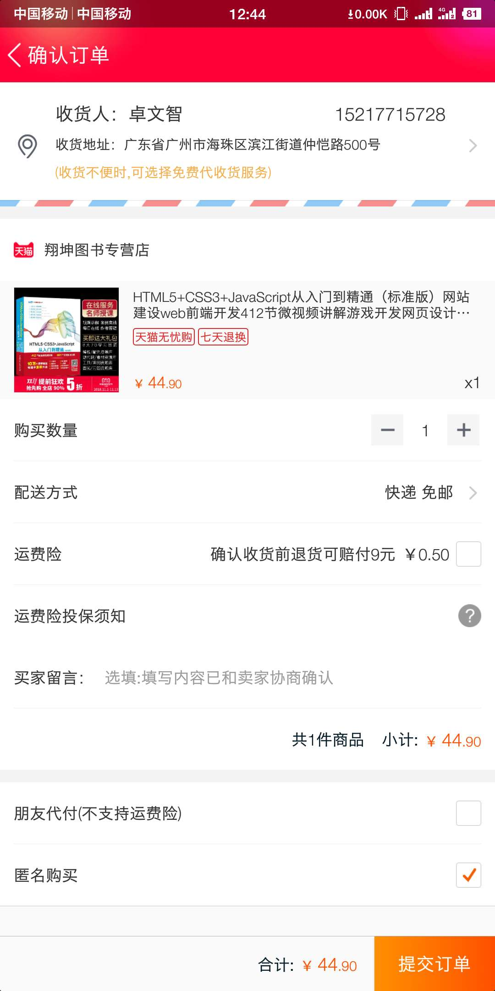
4.订单详情页面((transaction.html) | 功能：根据点击立即购买按钮，显示订单详情的信息(byId)
 | 数据表：(tb_transaction）
 | 显示信息：商品(商品图片，商品名称，商品介绍，商品价格，商品数量），个人信息(名字，电话，地址)
 | 支付：支付订单，完成付款

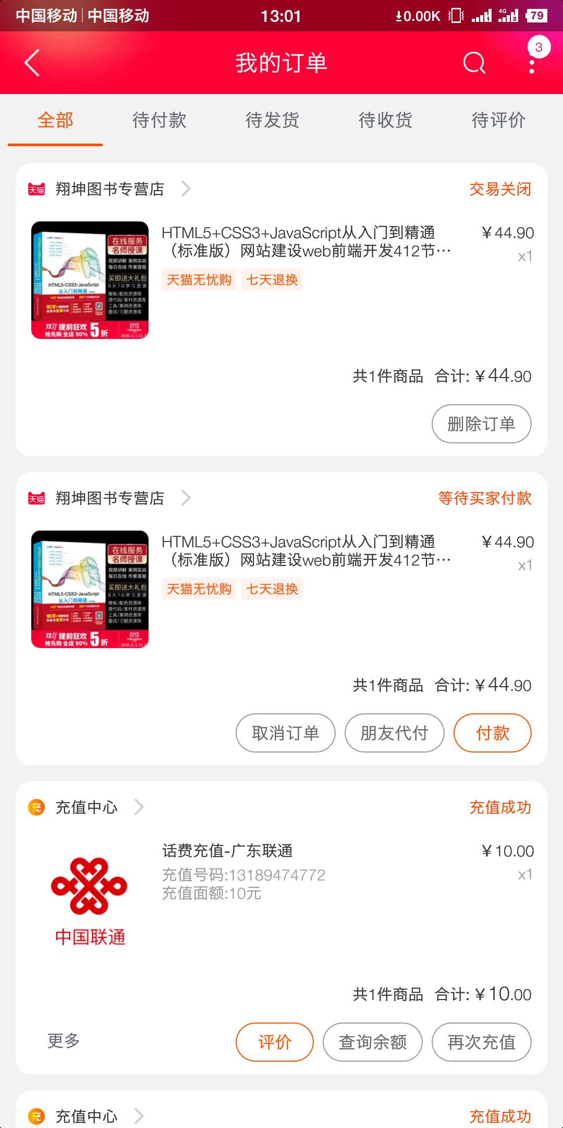
5.我的订单(my_order.html) | 功能：根据点击我的订单按钮，显示订单详情的信息(byId)
 | 数据表：(tb_transaction）
 | 显示信息：商品(商品图片，商品名称，商品介绍，商品价格，商品数量)
 | 操作：根据不同订单状态显示订单(全部，待发货，待付款，待收货)，可删除订单，可改变订单状态，可取消订单

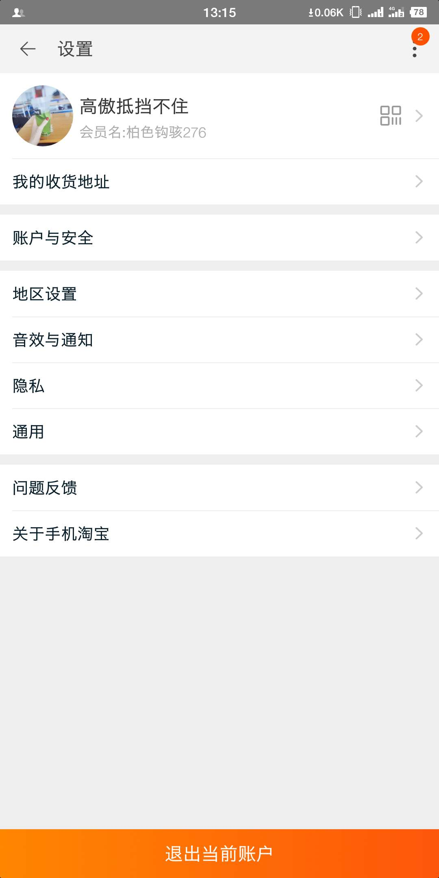
6.个人信息页面(userinfo.html) | 功能：根据点击设置按钮，显示个人信息的详情的信息
 | 数据表：(tb_userinfo ）
 | 显示信息：个人信息（名字，收获地址，手机号）
 | 操作：可点击收获地址显示不同的

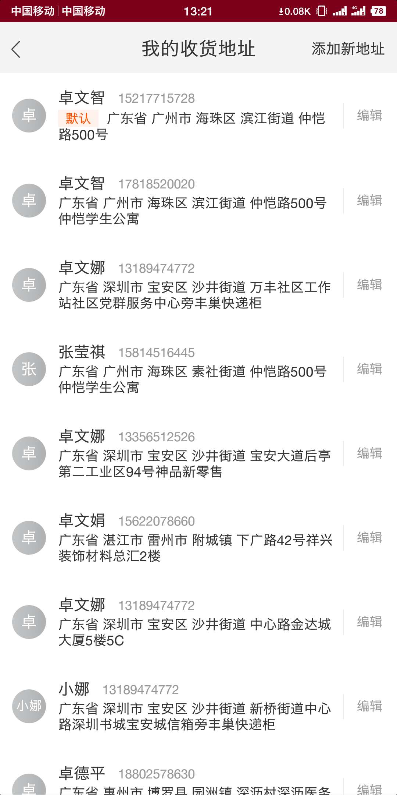
7.收货地址(address.html) | 功能：根据点击我的地址按钮，显示个人信息的地址详情的信息
 | 显示信息：个人信息（名字，收获地址，手机号）
 | 操作：可添加，可修改，可删除
 | 列表展示：不用分页，全部展示

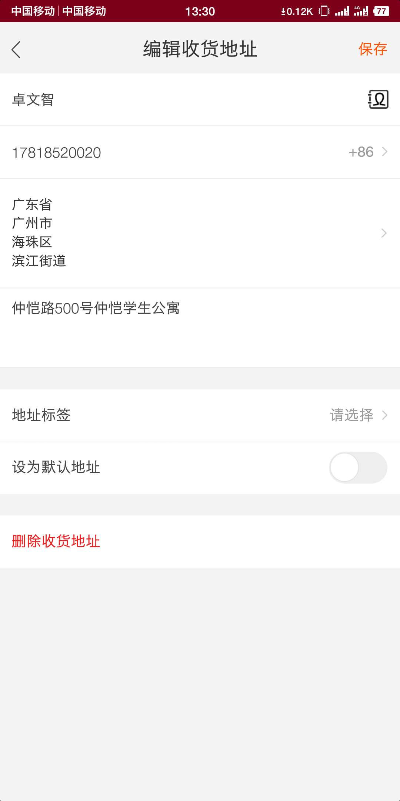
8.编辑收货地址(edit_address.html) | 功能：根据点击添加新地址按钮，显示表单输入操作
 | 表单详情:收货人名字，手机，地区，地址
 | 操作：可添加，可修改，可删除

